2018_10_data
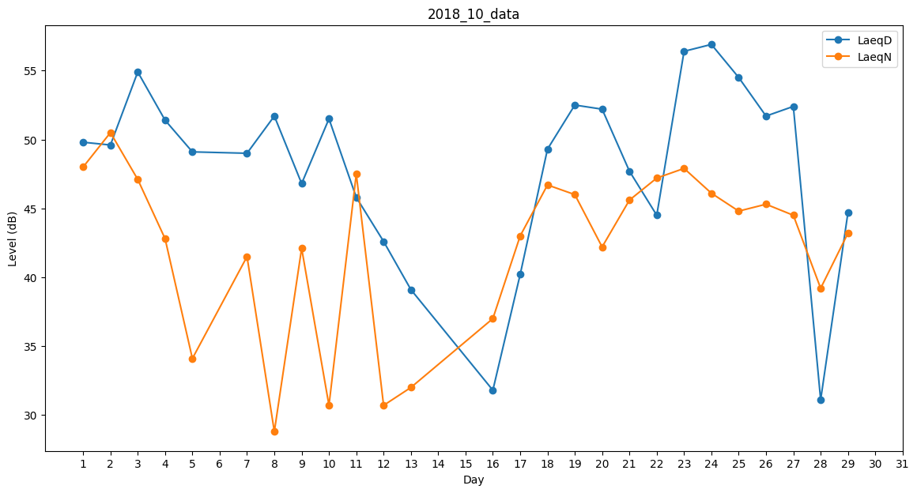
Day | LaeqD | LaeqN
1 | 49.8 | 48
2 | 49.6 | 50.5
3 | 54.9 | 47.1
4 | 51.4 | 42.8
5 | 49.1 | 34.1
6 | 28.5 | 0
7 | 49 | 41.5
8 | 51.7 | 28.8
9 | 46.8 | 42.1
10 | 51.5 | 30.7
11 | 45.8 | 47.5
12 | 42.6 | 30.7
13 | 39.1 | 32
14 | 0 | 37.1
15 | 40.5 | 0
16 | 31.8 | 37
17 | 40.2 | 43
18 | 49.3 | 46.7
19 | 52.5 | 46
20 | 52.2 | 42.2
21 | 47.7 | 45.6
22 | 44.5 | 47.2
23 | 56.4 | 47.9
24 | 56.9 | 46.1
25 | 54.5 | 44.8
26 | 51.7 | 45.3
27 | 52.4 | 44.5
28 | 31.1 | 39.2
29 | 44.7 | 43.2
30 | 29 | 0
31 | 39.1 | 0

